手順書
操作手順書 |  |  |  |  | 作成日時：2019/09/11-16:33:36

 | １．操作環境

 |  |  | シナリオファイル名 | C:\Users\Administrator\Desktop\動作確認手順\商品マスタ登録／訂正.winsnr

 | ２．操作手順

 |  | ２．１．シナリオ：シナリオ-1
 |  |  | ２．１．１．[商品マスタ登録／訂正]ウィンドウ |  |  | 確認日 | 結果
 |  |  | 画面 | 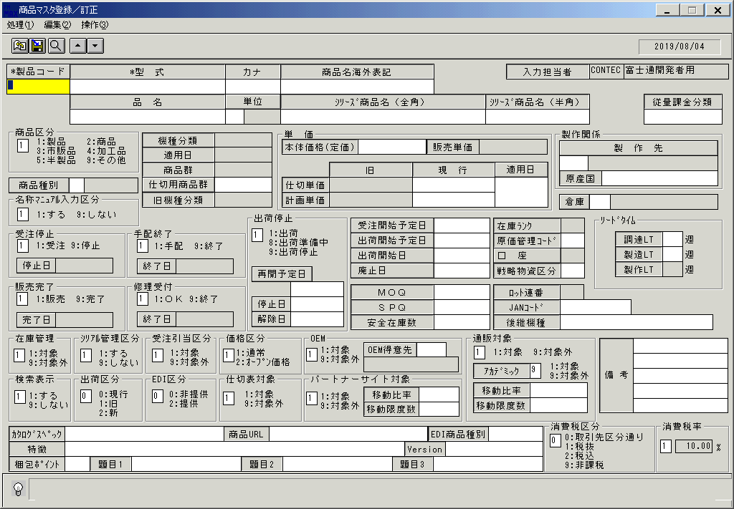
 |  |  | 操作内容 | 「商品マスタ登録／訂正」ウィンドウを、初期表示します。

 |  |  | ２．１．２．[商品マスタ登録／訂正]ウィンドウ - [製品一覧]ウィンドウ |  |  | 確認日 | 結果
 |  |  | 画面 | 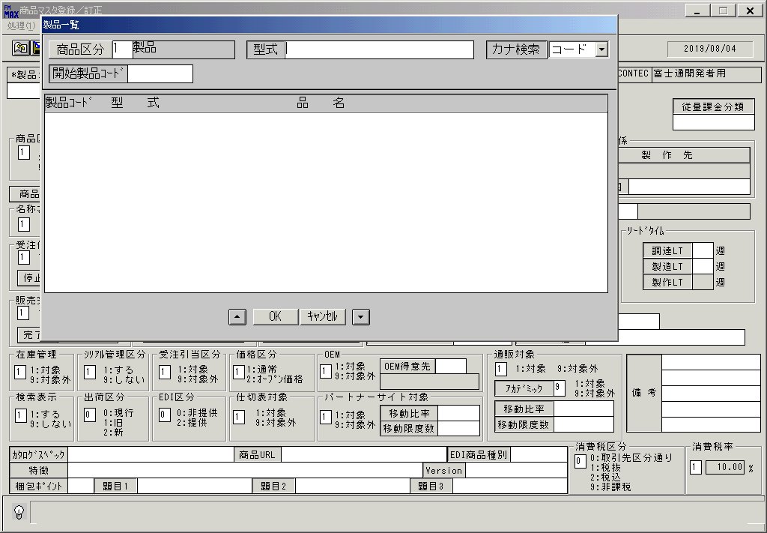
 |  |  | 操作内容 | 「製品コード検索」ボタンを押します。「製品一覧」ウィンドウを表示します。

 |  |  | ２．１．３．[左ダブルクリック] [商品マスタ登録／訂正]ウィンドウ - [製品一覧]ウィンドウ |  |  | 確認日 | 結果
 |  |  | 画面 | 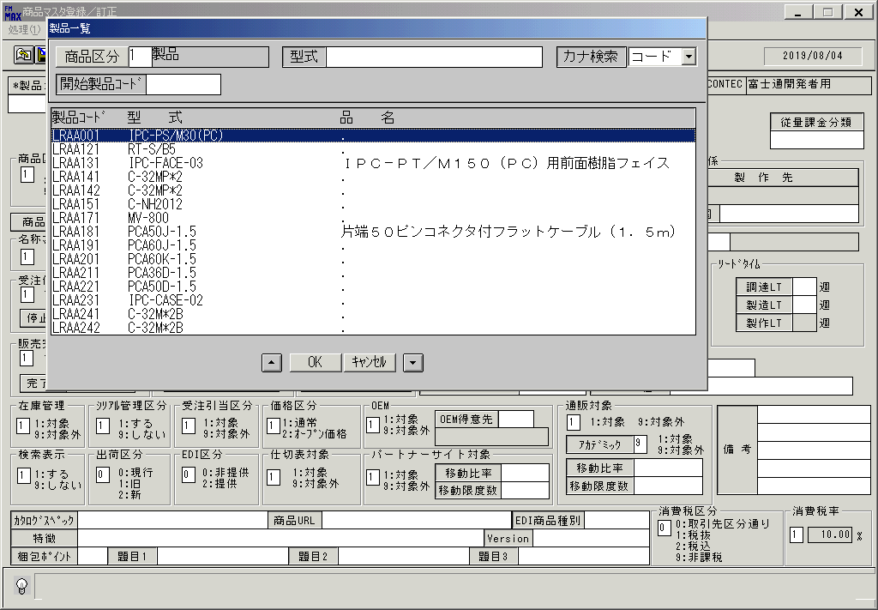
 |  |  | 操作内容 | 上記の検索条件で検索します。

 |  |  | ２．１．４．[商品マスタ登録／訂正]ウィンドウ |  |  | 確認日 | 結果
 |  |  | 画面 | 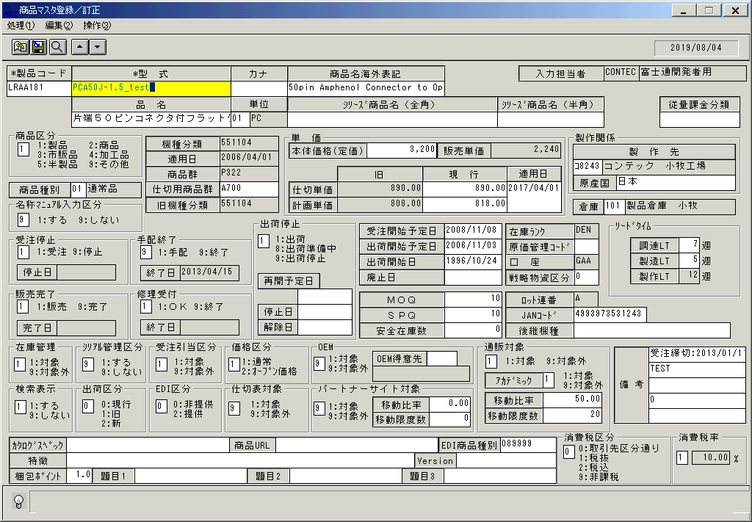
 |  |  | 操作内容 | 製品コードを選択し、「型式」を修正します。

 |  |  | ２．１．５．[商品マスタ登録／訂正]ウィンドウ |  |  | 確認日 | 結果
 |  |  | 画面 | 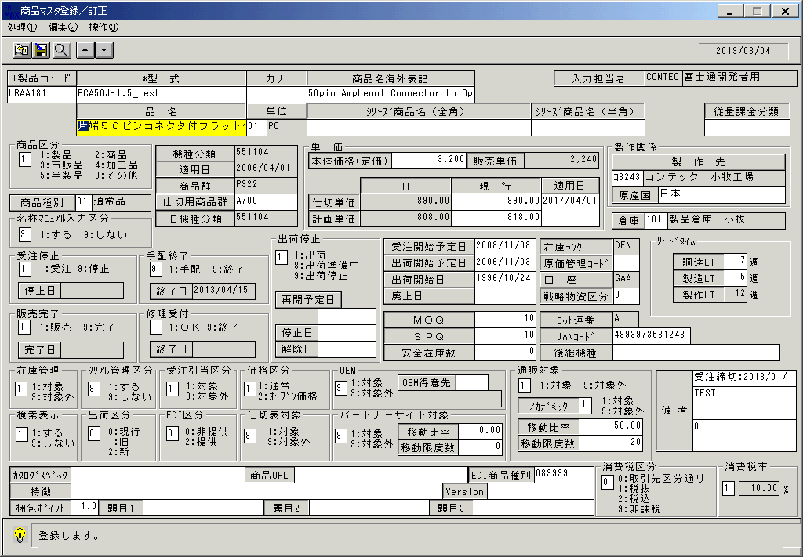
 |  |  | 操作内容 | Enterキーを押します。「品名」にフォーカスが移ります。

 |  |  | ２．１．６．[商品マスタ登録／訂正]ウィンドウ - [商品マスタ登録／訂正]ウィンドウ |  |  | 確認日 | 結果
 |  |  | 画面 | 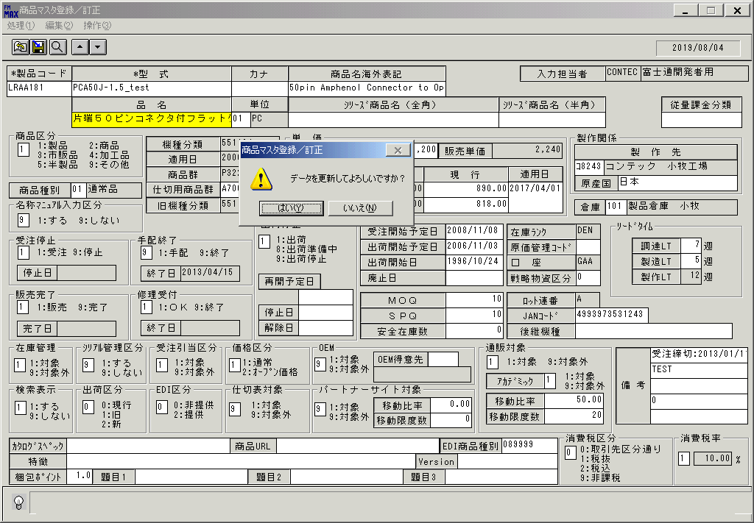
 |  |  | 操作内容 | 「更新」ボタンを押します。「はい」を押します。

 |  |  | ２．１．７．[商品マスタ登録／訂正]ウィンドウ |  |  | 確認日 | 結果
 |  |  | 画面 | 
 |  |  | 操作内容 | 初期表示に戻ります。

 |  |  | ２．１．８．[商品マスタ登録／訂正]ウィンドウ |  |  | 確認日 | 結果
 |  |  | 画面 | 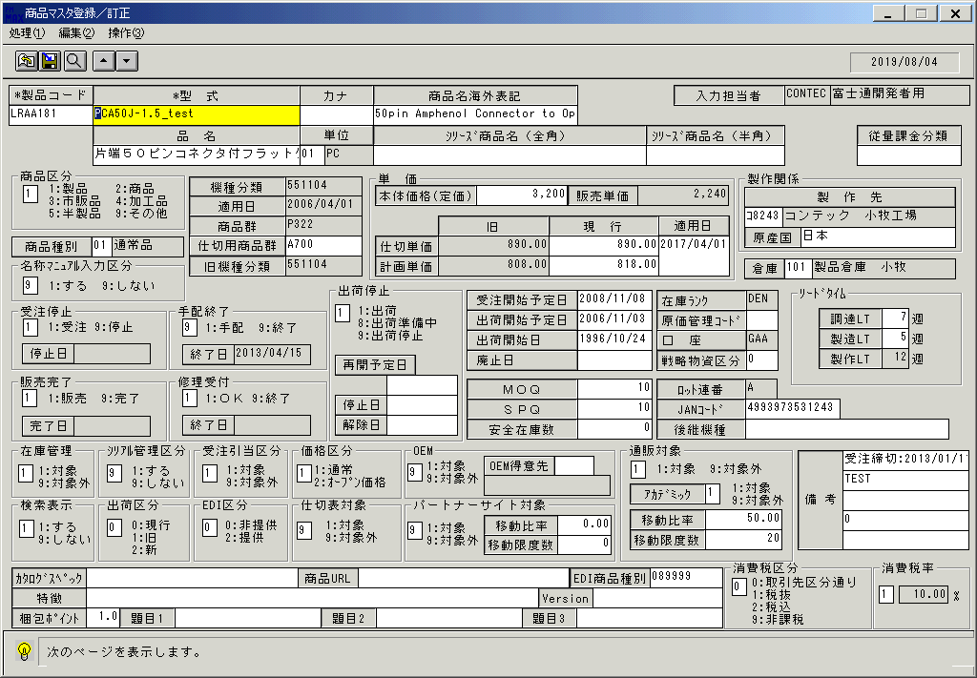
 |  |  | 操作内容 | 製品コードを入力し、次項ボタンを押します。

 |  |  | ２．１．９．[商品マスタ登録／訂正]ウィンドウ |  |  | 確認日 | 結果
 |  |  | 画面 | 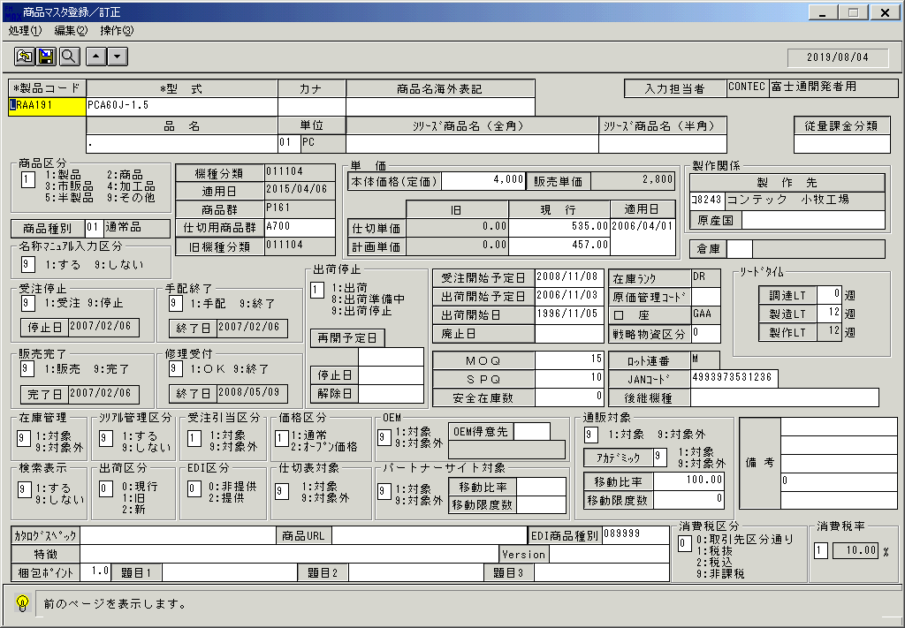
 |  |  | 操作内容 | 次の製品コードが表示されます。前項ボタンを押します。

 |  |  | ２．１．１０．[商品マスタ登録／訂正]ウィンドウ |  |  | 確認日 | 結果
 |  |  | 画面 | 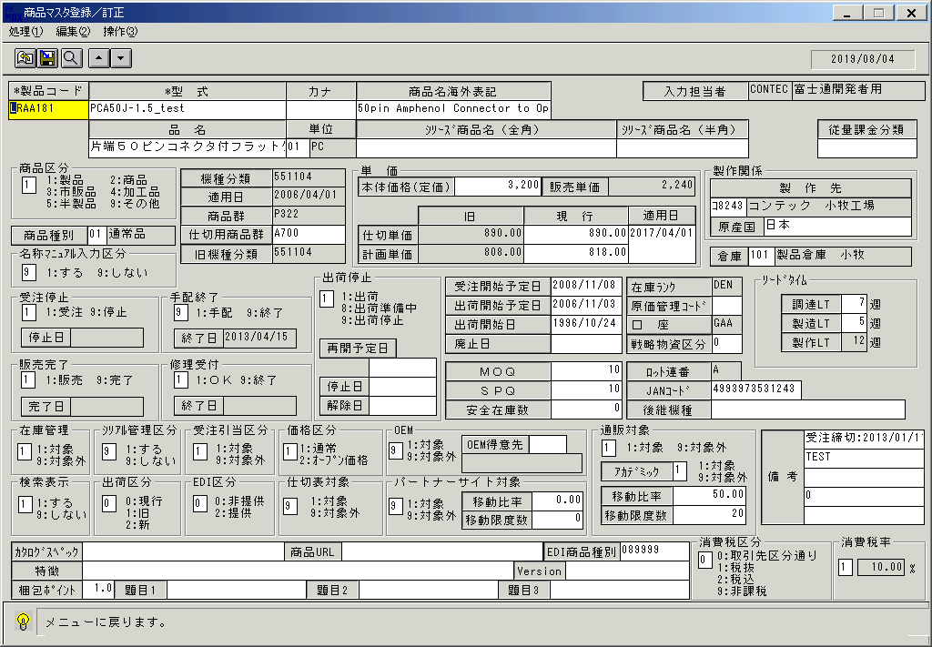
 |  |  | 操作内容 | 前の製品コードが表示されます。

 |  |  | ２．１．１１．[商品マスタ登録／訂正]ウィンドウ |  |  | 確認日 | 結果
 |  |  | 画面 | 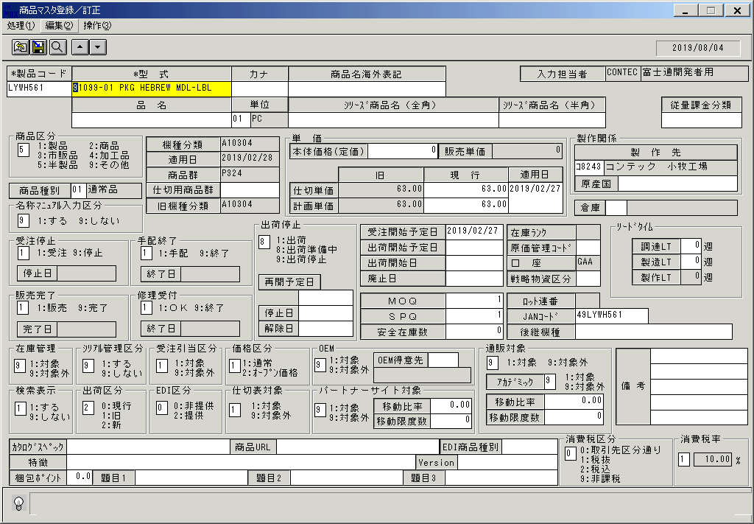
 |  |  | 操作内容 | 製品コードを変更します。

 |  |  | ２．１．１２．[商品マスタ登録／訂正]ウィンドウ - []ウィンドウ |  |  | 確認日 | 結果
 |  |  | 画面 | 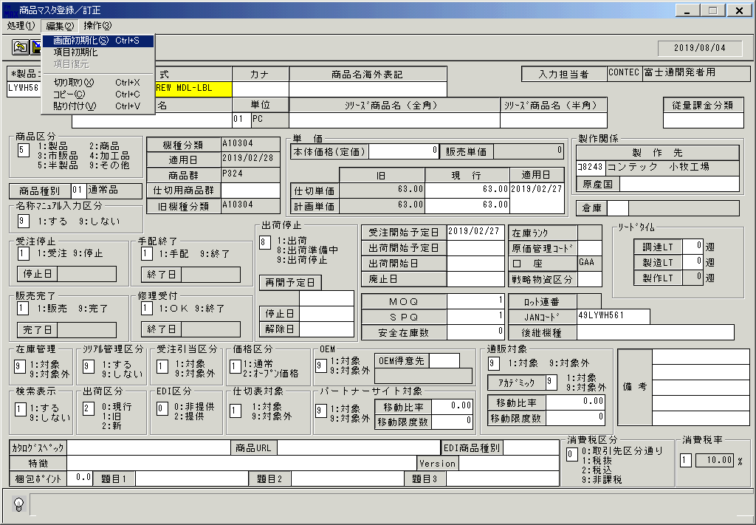
 |  |  | 操作内容 | 画面を初期化します。

 |  |  | ２．１．１３．[商品マスタ登録／訂正]ウィンドウ |  |  | 確認日 | 結果
 |  |  | 画面
 |  |  | 操作内容 | 初期表示に戻ります。

 |  |  | ２．１．１４．[商品マスタ登録／訂正]ウィンドウ |  |  | 確認日 | 結果
 |  |  | 画面 | 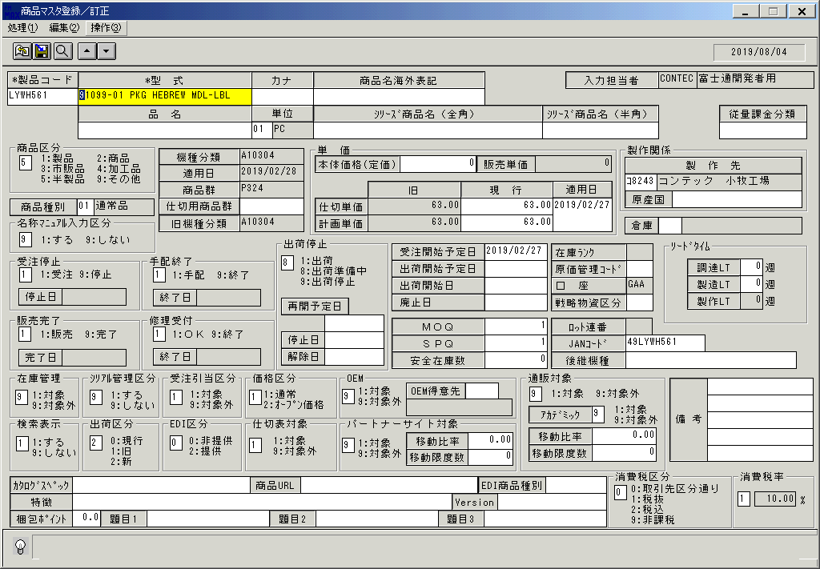
 |  |  | 操作内容 | 製品コードを入力します。

 |  |  | ２．１．１５．[商品マスタ登録／訂正]ウィンドウ - []ウィンドウ |  |  | 確認日 | 結果
 |  |  | 画面 | 
 |  |  | 操作内容 | 「削除」ボタンを押します。

 |  |  | ２．１．１６．[商品マスタ登録／訂正]ウィンドウ - [商品マスタ登録／訂正]ウィンドウ |  |  | 確認日 | 結果
 |  |  | 画面 | 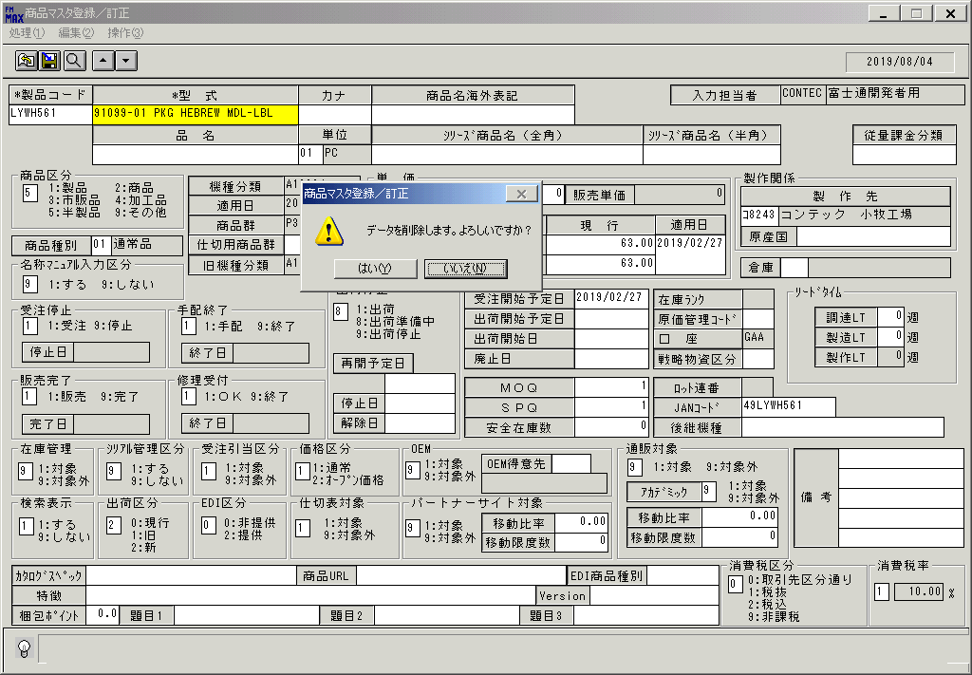
 |  |  | 操作内容 | 「はい」を押します。

 |  |  | ２．１．１７．[商品マスタ登録／訂正]ウィンドウ |  |  | 確認日 | 結果
 |  |  | 画面
 |  |  | 操作内容 | 初期表示に戻ります。

 |  |  | ２．１．１８．[商品マスタ登録／訂正]ウィンドウ |  |  | 確認日 | 結果
 |  |  | 画面 | 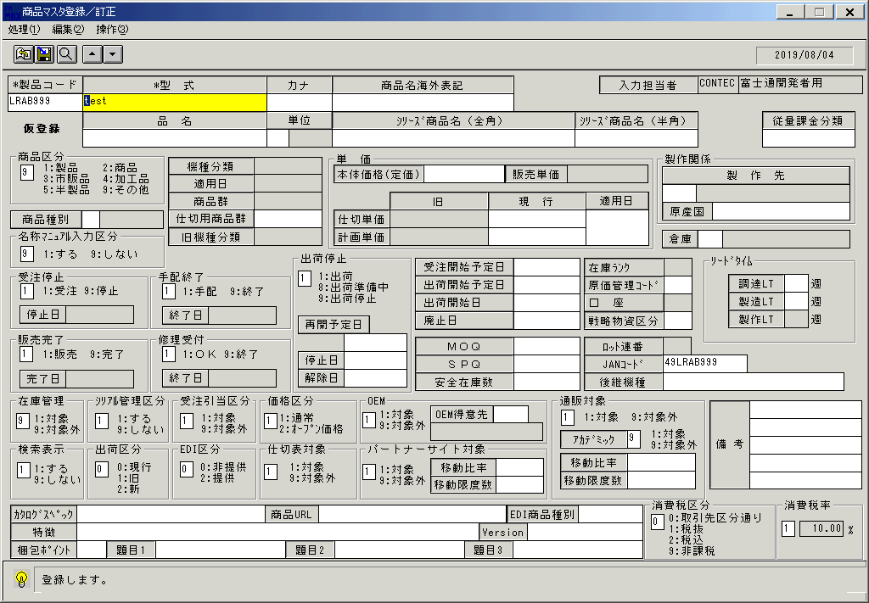
 |  |  | 操作内容 | 存在しない製品コードを入力します。「型式」を入力します。「在庫管理」に9を入力します。

 |  |  | ２．１．１９．[商品マスタ登録／訂正]ウィンドウ - [商品マスタ登録／訂正]ウィンドウ |  |  | 確認日 | 結果
 |  |  | 画面 | 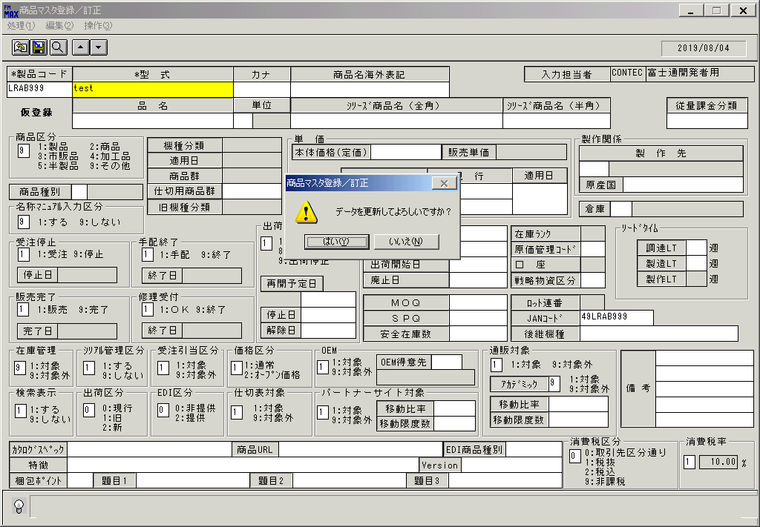
 |  |  | 操作内容 | 「更新」ボタンを押します。「はい」押します。

 |  |  | ２．１．２０．[商品マスタ登録／訂正]ウィンドウ - [商品詳細登録 ]ウィンドウ |  |  | 確認日 | 結果
 |  |  | 画面 | 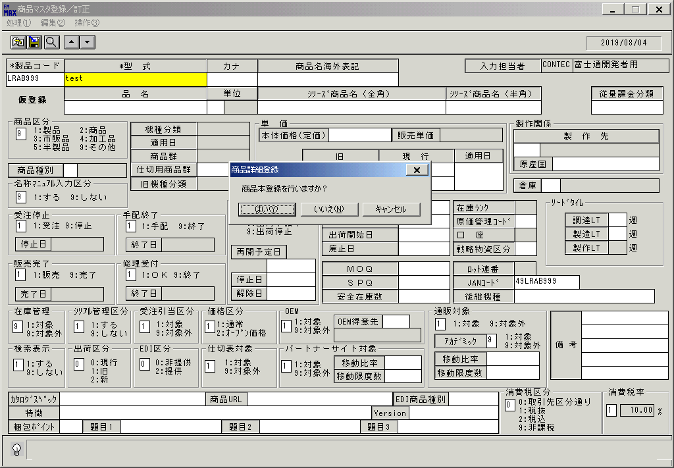
 |  |  | 操作内容 | 「はい」押します。

 |  |  | ２．１．２１．[商品マスタ登録／訂正]ウィンドウ |  |  | 確認日 | 結果
 |  |  | 画面
 |  |  | 操作内容 | 初期表示に戻ります。

 |  |  | ２．１．２２．[商品マスタ登録／訂正]ウィンドウ |  |  | 確認日 | 結果
 |  |  | 画面 | 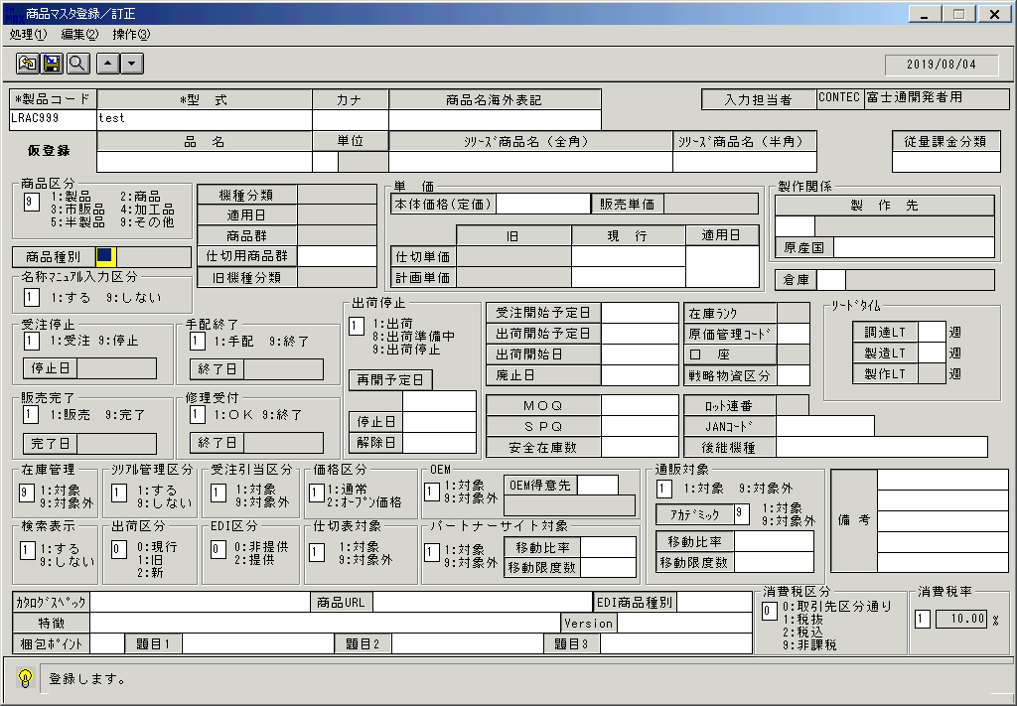
 |  |  | 操作内容 | 存在しない製品コードを入力します。「型式」を入力します。「在庫管理」に9を入力します。

 |  |  | ２．１．２３．[商品マスタ登録／訂正]ウィンドウ - [商品マスタ登録／訂正]ウィンドウ |  |  | 確認日 | 結果
 |  |  | 画面 | 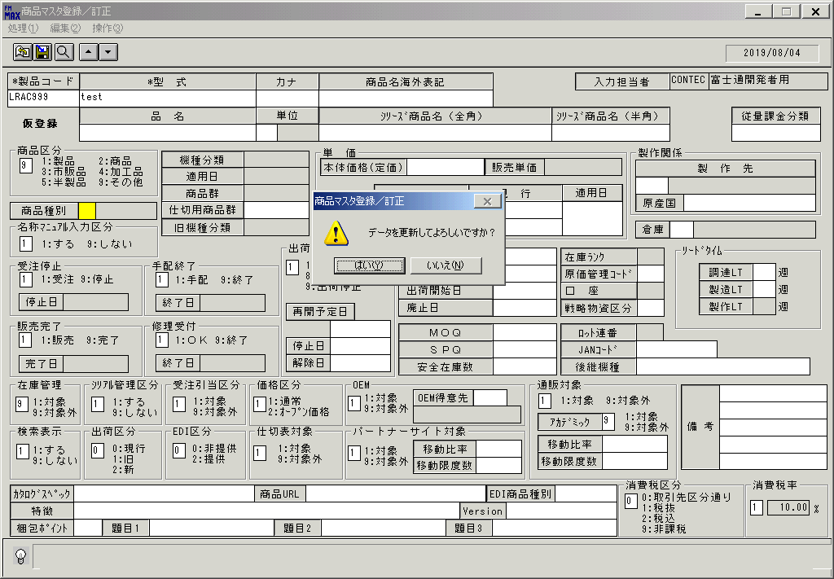
 |  |  | 操作内容 | 「更新」ボタンを押します。「はい」押します。

 |  |  | ２．１．２４．[商品マスタ登録／訂正]ウィンドウ - [商品詳細登録 ]ウィンドウ |  |  | 確認日 | 結果
 |  |  | 画面 | 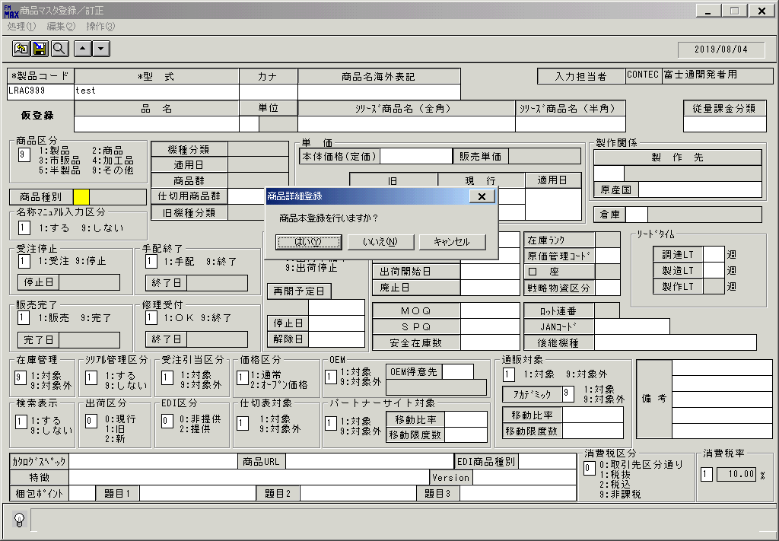
 |  |  | 操作内容 | 「いいえ」押します。

 |  |  | ２．１．２５．[商品マスタ登録／訂正]ウィンドウ |  |  | 確認日 | 結果
 |  |  | 画面
 |  |  | 操作内容 | 初期表示に戻ります。

 |  |  | ２．１．２６．[商品マスタ登録／訂正]ウィンドウ - [商品マスタ登録／訂正]ウィンドウ |  |  | 確認日 | 結果
 |  |  | 画面 | 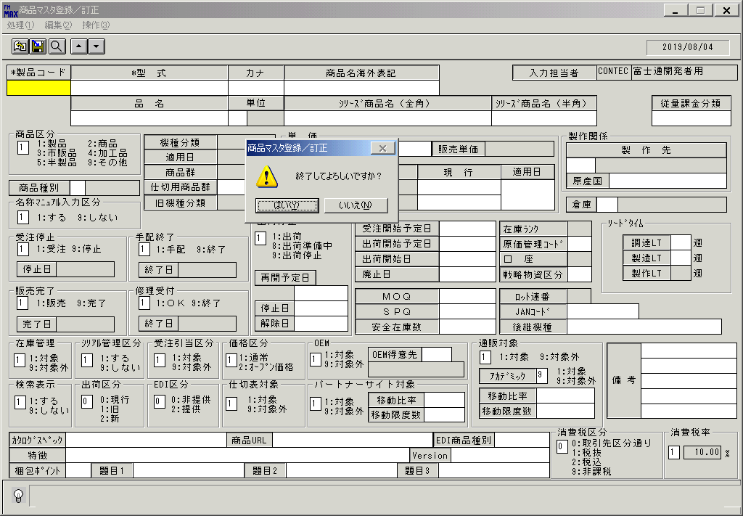
 |  |  | 操作内容 | 「終了」ボタンを押します。

画面(商品マスタ登録 訂正)(1)
画面項目説明 |  |  |  |  |  |  |  | ユーザ名：㈱コンテック殿 |  |  |  |  |  |  | ｼｽﾃﾑ名：新総合情報システム |  |  |  |  |  | ﾌﾟﾛｾｽID/名：販売システム |  |  |  |  | 作成日:２００８年１２月２６日
 |  |  |  |  |  |  |  |  |  |  |  |  |  |  | ｼﾞｮﾌﾞID/名：HIN／マスタメンテ |  |  |  |  |  | ﾌﾟﾛｸﾞﾗﾑID/名：HINMR51/商品マスタ登録／訂正 |  |  |  |  | 作成者：Ace) 高橋

 | 【画面項目説明】 |  |  |  |  | 画面：商品マスタ登録／訂正 |  |  |  |  |  |  |  |  |  |  | FormID：ＨＩＮＭＲ５１ |  |  | ﾓｰﾄﾞ |  | 初期表示時
 |  |  |  |  |  |  |  |  |  |  |  |  |  |  |  |  |  |  |  | 権限
 | № | 入出力項目名 |  |  |  |  |  |  | 入力 |  | 表示 | 属性 | 表示桁 | 入力桁 | レ | データソース |  | 項目名(初期値） |  |  |  |  | 項目説明
 |  |  |  |  |  |  |  |  | 必須 | 任意

 | 1 | 製品コード |  |  |  |  |  |  | ○ |  |  | X | 810 | 810 |  |  |  |  |  |  |  |  | 任意の製品ｺｰﾄﾞを入力、または、検索画面より選択する。
 | 2 | 仮登録 |  |  |  |  |  |  |  |  | ○ | NX | 6 |  |  |  |  |  |  |  |  |  | 選択した製品が仮登録状態の時に、「仮登録」を表示する。
 | 3 | 型式 |  |  |  |  |  |  | ○ |  |  | X | 30 | 30 |  |  |  |  |  |  |  |  | 型式を入力する。
 | 4 | 品名 |  |  |  |  |  |  |  | ○ |  | NX | 30 | 50 |  |  |  |  |  |  |  |  | 品名を入力する。
 | 5 | カナ |  |  |  |  |  |  |  | ○ |  | X | 10 | 10 |  |  |  |  |  |  |  |  | カナを入力する。
 | 6 | 単位（コード） |  |  |  |  |  |  |  | ○ |  | 9 | 2 | 2 |  |  |  |  |  |  |  |  | 単位（コード）を入力する。
 | 7 | 単位（名称） |  |  |  |  |  |  |  |  | ○ | NX | 4 |  |  |  |  |  |  |  |  |  | 単位マスタ.単位ｺｰﾄﾞ=画面.単位ｺｰﾄﾞ
 | 8 | 商品名海外表記 |  |  |  |  |  |  |  | ○ |  | X | 30 | 50 |  |  |  |  |  |  |  |  | 商品名海外表記を入力する。
 | 9 | シリーズ商品名（全角） |  |  |  |  |  |  |  | ○ |  | X | 40 | 80 |  |  |  |  |  |  |  |  | シリーズ商品名（全角）を入力する。
 | 10 | シリーズ商品名（半角） |  |  |  |  |  |  |  | ○ |  | X | 20 | 40 |  |  |  |  |  |  |  |  | シリーズ商品名（半角）を入力する。
 | 11 | 商品区分 |  |  |  |  |  |  | ○ |  |  | 9 | 1 | 1 |  |  |  | 1：製品 |  |  |  |  | 商品区分を入力する。
 | 12 | 商品種別（コード） |  |  |  |  |  |  |  | ○ |  | 9 | 2 | 2 |  |  |  |  |  |  |  |  | 商品種別（コード）を入力する。
 | 13 | 商品種別（名称） |  |  |  |  |  |  |  |  | ○ | NX | 10 |  |  |  |  |  |  |  |  |  | 商品種別（名称）を表示する。
 | 14 | 名称マニュアル区分 |  |  |  |  |  |  | ○ |  |  | 9 | 1 | 1 |  |  |  | 1：する |  |  |  |  | 名称マニュアル区分を入力する。
 | 15 | 機種分類 |  |  |  |  |  |  |  | ○ | ○ | X | 10 | 10 |  |  |  |  |  |  |  |  | 商品マスタより検索し表示する。
 | 16 | 適用日（機種分類） |  |  |  |  |  |  |  | ○ | ○ | 9 | 8 | 8 |  |  |  |  |  |  |  |  | 商品マスタより検索し表示する。 |  |  |  | 初期表示は空白。
 | 17 | 商品群 |  |  |  |  |  |  |  |  | ○ | X | 4
 | 18 | 仕切用商品群 |  |  |  |  |  |  |  | ○ |  | X | 4 | 4 |  |  |  |  |  |  |  |  | 仕切用商品群を入力する。
 | 19 | 旧機種分類 |  |  |  |  |  |  |  | ○ | ○ | X | 10 | 10 |  |  |  |  |  |  |  |  | 商品マスタより検索し表示する。
 | 20 | 定価 |  |  |  |  |  |  |  | ○ |  | 9 | 8 | 8 |  |  |  |  |  |  |  |  | 定価を入力する。 | ｢-｣は入らない。
 | 21 | 販売単価（税抜） |  |  |  |  |  |  |  |  | ○ | 9 | 8 |  |  |  |  |  |  |  |  |  | 定価×標準仕切率（固定値ﾏｽﾀ/管理ID:510参照）÷100
 | 22 | 原価単価（旧) |  |  |  |  | 仕切単価（旧) |  |  |  | ○ | 9 | 10,2 |  |  |  |  |  |  |  |  |  | 原価単価（旧)を表示。
 | 23 | 原価単価（現行） |  |  |  |  | 仕切単価(現行) |  |  | ○ |  | 9 | 10,2 | 10,2 |  |  |  |  |  |  |  |  | 原価単価（現行）を入力する。 |  | ｢-｣は入らない。 |  |  |  | 2010/07/08 UPD
 | 24 | 計画単価（旧） |  |  |  |  |  |  |  |  | ○ | 9 | 10,2 |  |  |  |  |  |  |  |  |  | 計画単価（旧）を表示。
 | 25 | 計画単価（現行） |  |  |  |  |  |  |  | ○ |  | 9 | 10,2 | 10,2 |  |  |  |  |  |  |  |  | 計画単価（現行）を入力する。 |  | ｢-｣は入らない。 |  |  |  | 2010/07/08 UPD
 | 26 | 適用日（単価） |  |  |  |  |  |  |  | ○ |  | 9 | 8 | 8 |  |  |  |  |  |  |  |  | 適用日（単価）を入力する。
 | 27 | 仕入先（コード） |  |  |  |  |  |  |  | ○ |  | X | 5 | 5 |  |  |  |  |  |  |  |  | 仕入先（コード）を入力する。
 | 28 | 仕入先（名称） |  |  |  |  |  |  |  |  | ○ | NX | 20 |  |  |  |  |  |  |  |  |  | 仕入先（名称）を表示する。
 | 29 | メーカー |  |  |  |  |  |  |  | ○ |  | NX | 30 | 30 |  |  |  |  |  |  |  |  | メーカーを入力する。
 | 30 | 倉庫（コード） |  |  |  |  |  |  |  | ○ |  | 9 | 3 | 3 |  |  |  |  |  |  |  |  | 製品仕入時の標準入庫倉庫を指定する。
 | 31 | 倉庫（名称） |  |  |  |  |  |  |  |  | ○ | NX | 20 |  |  |  |  |  |  |  |  |  | 倉庫マスタ.倉庫ｺｰﾄﾞ=画面.倉庫ｺｰﾄﾞ
 | 32 | 受注停止（区分） |  |  |  |  |  |  | ○ |  |  | 9 | 1 | 1 |  |  |  | 1：受注 |  |  |  |  | 受注停止（区分）を入力する。
 | 33 | 受注停止日 |  |  |  |  |  |  |  | △ | △ | 9 | 8 | 8 |  |  |  |  |  |  |  |  | 受注停止区分が9:停止のときのみ、受注停止日の入力が可能。
 | 34 | 販売完了（区分） |  |  |  |  |  |  | ○ |  |  | 9 | 1 | 1 |  |  |  | 1：販売 |  |  |  |  | 販売完了（区分）を入力する。
 | 35 | 販売完了日 |  |  |  |  |  |  |  | △ | △ | 9 | 8 | 8 |  |  |  |  |  |  |  |  | 販売完了区分が9:完了のときのみ、販売完了日の入力が可能。
 | 36 | 手配終了（区分） |  |  |  |  |  |  | ○ |  |  | 9 | 1 | 1 |  |  |  | 1：手配 |  |  |  |  | 手配終了（区分）を入力する。
 | 37 | 手配終了日 |  |  |  |  |  |  |  | △ | △ | 9 | 8 | 8 |  |  |  |  |  |  |  |  | 手配終了区分が9:終了のときのみ、手配終了日の入力が可能。
 | 38 | 修理受付（区分） |  |  |  |  |  |  | ○ |  |  | 9 | 1 | 1 |  |  |  | 1：OK |  |  |  |  | 修理受付（区分）を入力する。
 | 39 | 修理受付日 |  |  |  |  |  |  |  | △ | △ | 9 | 8 | 8 |  |  |  |  |  |  |  |  | 修理受付区分が9:終了のときのみ、修理終了日の入力が可能。
 | 40 | 出荷停止（区分） |  |  |  |  |  |  | ○ |  |  | 9 | 1 | 1 |  |  |  | 1：出荷 |  |  |  |  | 出荷停止（区分）を入力する。
 | 41 | 出荷再開予定日 |  |  |  |  |  |  |  | △ | △ | 9 | 8 | 8 |  |  |  |  |  |  |  |  | 出荷再開予定日を入力する。
 | 42 | 出荷停止日 |  |  |  |  |  |  |  | △ | △ | 9 | 8 | 8 |  |  |  |  |  |  |  |  | 出荷停止日を入力する。
 | 43 | 出荷停止解除日 |  |  |  |  |  |  |  | △ | △ | 9 | 8 | 8 |  |  |  |  |  |  |  |  | 出荷停止解除日を入力する。

起動元EXE
システム情報
制御ファイル
データファイル
起動先EXE
画面項目説明 |  |  |  |  |  |  |  | ユーザ名：㈱コンテック殿 |  |  |  |  |  |  | ｼｽﾃﾑ名：新総合情報システム |  |  |  |  |  | ﾌﾟﾛｾｽID/名：販売システム |  |  |  |  | 作成日:２００８年１２月２６日
 |  |  |  |  |  |  |  |  |  |  |  |  |  |  | ｼﾞｮﾌﾞID/名：HIN／マスタメンテ |  |  |  |  |  | ﾌﾟﾛｸﾞﾗﾑID/名：HINMR51/商品マスタ登録／訂正 |  |  |  |  | 作成者：Ace) 高橋

 | 【画面項目説明】 |  |  |  |  | 画面：商品マスタ登録／訂正 |  |  |  |  |  |  |  |  |  |  | FormID：ＨＩＮＭＲ５１ |  |  | ﾓｰﾄﾞ |  | 初期表示時
 |  |  |  |  |  |  |  |  |  |  |  |  |  |  |  |  |  |  |  | 権限
 | № | 入出力項目名 |  |  |  |  |  |  | 入力 |  | 表示 | 属性 | 表示桁 | 入力桁 | レ | データソース |  | 項目名(初期値） |  |  |  |  | 項目説明
 |  |  |  |  |  |  |  |  | 必須 | 任意

 | 44 | 受注開始予定日 |  |  |  |  |  |  |  | ○ |  | 9 | 8 | 8 |  |  |  |  |  |  |  |  | 受注開始予定日を入力する。
 | 45 | 出荷開始予定日 |  |  |  |  |  |  |  | ○ |  | 9 | 8 | 8 |  |  |  |  |  |  |  |  | 出荷開始予定日を入力する。
 | 46 | 出荷開始日 |  |  |  |  |  |  |  | △ | △ | 9 | 8 | 8 |  |  |  |  |  |  |  |  | 出荷開始日を入力する。
 | 47 | 廃止日 |  |  |  |  |  |  |  | △ | △ | 9 | 8 | 8 |  |  |  |  |  |  |  |  | 廃止日を入力する。
 | 48 | 最小発注数 |  |  | 最低指示数 |  |  |  |  | ○ |  | 9 | 4 | 4 |  |  |  |  |  |  |  |  | 最小発注数を入力する。
 | 49 | 発注増加数 |  |  | 指示増加数 |  |  |  |  | ○ |  | 9 | 4 | 4 |  |  |  |  |  |  |  |  | 発注増加数を入力する。
 | 50 | 安全在庫数 |  |  |  |  |  |  |  | ○ |  | 9 | 6 | 6 |  |  |  |  |  |  |  |  | 安全在庫数を入力する。
 | 51 | 在庫ランク |  |  |  |  |  |  |  | ○ |  | X | 3 | 3 |  |  |  |  |  |  |  |  | 在庫ランクを入力する。
 | 52 | 原価管理コード |  |  |  |  |  |  |  | ○ |  | X | 3 | 3 |  |  |  |  |  |  |  |  | 原価管理コードを入力する。
 | 53 | 口座 |  |  |  |  |  |  |  | ○ | ○ | X | 3 | 3 |  |  |  |  |  |  |  |  | 口座を入力する。
 |  |  |  |  |  |  |  |  |  |  |  |  |  |  |  |  |  |  | 運用日を基準とし適用日名称Mの開始～終了日付範囲に口座が存在するかをﾁｪｯｸする（2009/1/8 TANIMURA）
 | 54 | 戦略物資区分 |  |  |  |  |  |  |  | ○ |  | X | 2 | 2 |  |  |  |  |  |  |  |  | 戦略物資区分を入力する。
 | 55 | ロット連番 |  |  |  |  |  |  |  |  | ○ | X | 2 |  |  |  |  |  |  |  |  |  | ロット連番を表示する。
 | 56 | JANコード |  |  |  |  |  |  |  | ○ |  | 9 | 13 | 13 |  |  |  |  |  |  |  |  | JANコードを入力する。
 | 57 | 後継機種 |  |  |  |  |  |  |  | ○ |  | X | 40 | 30 |  |  |  |  |  |  |  |  | 後継機種を入力する。
 | 58 | 調達LT |  |  |  |  |  |  |  | ○ |  | 9 | 2 | 2 |  |  |  |  |  |  |  |  | 調達LTを入力する。
 | 59 | 製造LT |  |  |  |  |  |  |  | ○ |  | 9 | 2 | 2 |  |  |  |  |  |  |  |  | 製造LTを入力する。
 | 60 | 発注LT |  |  |  |  |  |  |  |  | ○ | 9 | 2 |  |  |  |  |  |  |  |  |  | 【調達LT + 製造LT】を表示する。
 | 61 | 在庫管理区分 |  |  |  |  |  |  | ○ |  |  | 9 | 1 | 1 |  |  |  | 1：対象 |  |  |  |  | 在庫管理区分を入力する。
 | 62 | ｼﾘｱﾙ管理区分 |  |  |  |  |  |  | ○ |  |  | 9 | 1 | 1 |  |  |  | 1：する |  |  |  |  | ｼﾘｱﾙ管理区分を入力する。
 | 63 | 受注引当区分 |  |  |  |  |  |  | ○ |  |  | 9 | 1 | 1 |  |  |  | 1：対象 |  |  |  |  | 受注引当区分を入力する。
 | 64 | 価格区分 |  |  |  |  |  |  | ○ |  |  | 9 | 1 | 1 |  |  |  | 1：通常 |  |  |  |  | 価格区分を入力する。
 | 65 | 検索表示 |  |  |  |  |  |  | ○ |  |  | 9 | 1 | 1 |  |  |  | 1：する |  |  |  |  | 検索表示を入力する。
 | 66 | 出荷区分 |  |  |  |  |  |  | ○ |  |  | 9 | 1 | 1 |  |  |  | 0：現行 |  |  |  |  | 出荷区分を入力する。
 | 67 | BTO区分 |  |  | 区分 |  |  |  | ○ |  |  | 9 | 1 | 1 |  |  |  | 0：非提供 |  |  |  |  | BTO在庫情報提供区分を入力する。 |  |  |  |  |  | 2010/07/08 UPD
 | 68 | OEM（区分） |  |  |  |  |  |  | ○ |  |  | 9 | 1 | 1 |  |  |  | 1：対象 |  |  |  |  | OEM（区分）を入力する。
 | 69 | OEM得意先(ｺｰﾄﾞ) |  |  |  |  |  |  |  | △ |  | NX | 5 | 5 |  |  |  |  |  |  |  |  | OEM得意先(ｺｰﾄﾞ)を入力する。
 | 70 | OEM得意先(名称) |  |  |  |  |  |  |  |  | ○ | NX | 20 |  |  |  |  |  |  |  |  |  | OEM得意先(名称)を入力する。
 | 71 | カタログ品対象 |  |  |  |  |  |  | ○ |  |  | 9 | 1 | 1 |  |  |  | 1：対象 |  |  |  |  | カタログ品対象を入力する。
 | 72 | パートナーサイト対象（区分） |  |  |  |  |  |  | ○ |  |  | 9 | 1 | 1 |  |  |  | 1：対象 |  |  |  |  | 通販対象（区分）を入力する。 |  |  |  |  | 20180302 ｴﾝﾄﾞﾕｰｻﾞ対応２
 | 73 | 移動比率（パートナーサイト用） |  |  |  |  |  |  |  | ○ |  | 9 | 3,2 | 3,2 |  |  |  |  |  |  |  |  | 移動比率を入力する。 |  |  |  |  | 20180302 ｴﾝﾄﾞﾕｰｻﾞ対応２
 | 74 | 移動限度数（パートナーサイト用） |  |  |  |  |  |  |  | ○ |  | 9 | 4 | 4 |  |  |  |  |  |  |  |  | 移動限度数を入力する。 |  |  |  |  | 20180302 ｴﾝﾄﾞﾕｰｻﾞ対応２
 | 75 | 通販対象（区分） |  |  |  |  |  |  | ○ |  |  | 9 | 1 | 1 |  |  |  | 1：対象 |  |  |  |  | 通販対象（区分）を入力する。
 | 76 | 通販製品ID |  |  |  |  |  |  |  | ○ |  | NX | 10 | 10 |  |  |  |  |  |  |  |  | 通販製品IDを入力する。
 | 77 | 移動比率 |  |  |  |  |  |  |  | ○ |  | 9 | 3,2 | 3,2 |  |  |  |  |  |  |  |  | 移動比率を入力する。
 | 78 | 移動限度数 |  |  |  |  |  |  |  | ○ |  | 9 | 4 | 4 |  |  |  |  |  |  |  |  | 移動限度数を入力する。
 | 79 | 備考１ |  |  |  |  |  |  |  | ○ |  | NX | 20 | 20 |  |  |  |  |  |  |  |  | 備考１を入力する。
 | 80 | 備考２ |  |  |  |  |  |  |  | ○ |  | NX | 20 | 20 |  |  |  |  |  |  |  |  | 備考２を入力する。
 | 81 | 備考３ |  |  |  |  |  |  |  | ○ |  | NX | 20 | 20 |  |  |  |  |  |  |  |  | 備考３を入力する。
 | 82 | 備考４ |  |  |  |  |  |  |  | ○ |  | NX | 20 | 20 |  |  |  |  |  |  |  |  | 備考４を入力する。
 | 83 | 備考５ |  |  |  |  |  |  |  | ○ |  | NX | 20 | 20 |  |  |  |  |  |  |  |  | 備考５を入力する。
 | 84 | カタログスペック |  |  |  |  |  |  |  | ○ |  | NX | 30 | 100 |  |  |  |  |  |  |  |  | カタログスペックを入力する。
 | 85 | 商品URL |  |  |  |  |  |  |  | ○ |  | X | 30 | 100 |  |  |  |  |  |  |  |  | 商品URLを入力する。
 | 86 | EDI商品種別 |  |  |  |  |  |  |  | ○ |  | X | 10 | 10 |  |  |  |  |  |  |  |  | EDI商品種別を入力する。

画面項目説明 |  |  |  |  |  |  |  | ユーザ名：㈱コンテック殿 |  |  |  |  |  |  | ｼｽﾃﾑ名：新総合情報システム |  |  |  |  |  | ﾌﾟﾛｾｽID/名：販売システム |  |  |  |  | 作成日:２００８年１２月２６日
 |  |  |  |  |  |  |  |  |  |  |  |  |  |  | ｼﾞｮﾌﾞID/名：HIN／マスタメンテ |  |  |  |  |  | ﾌﾟﾛｸﾞﾗﾑID/名：HINMR51/商品マスタ登録／訂正 |  |  |  |  | 作成者：Ace) 高橋

 | 【画面項目説明】 |  |  |  |  | 画面：商品マスタ登録／訂正 |  |  |  |  |  |  |  |  |  |  | FormID：ＨＩＮＭＲ５１ |  |  | ﾓｰﾄﾞ |  | 初期表示時
 |  |  |  |  |  |  |  |  |  |  |  |  |  |  |  |  |  |  |  | 権限
 | № | 入出力項目名 |  |  |  |  |  |  | 入力 |  | 表示 | 属性 | 表示桁 | 入力桁 | レ | データソース |  | 項目名(初期値） |  |  |  |  | 項目説明
 |  |  |  |  |  |  |  |  | 必須 | 任意

 | 87 | 特徴 |  |  |  |  |  |  |  | ○ |  | NX | 70 | 254 |  |  |  |  |  |  |  |  | 特徴を入力する。
 | 88 | Version |  |  |  |  |  |  |  | ○ |  | X | 19 | 19 |  |  |  |  |  |  |  |  | Versionを入力する。
 | 89 | 梱包ポイント |  |  |  |  |  |  |  | ○ |  | 9 | 2,1 | 2,1 |  |  |  |  |  |  |  |  | 梱包ポイントを入力する。
 | 90 | 題目１ |  |  |  |  |  |  |  | ○ |  | NX | 22 | 44 |  |  |  |  |  |  |  |  | 題目１を入力する。
 | 91 | 題目２ |  |  |  |  |  |  |  | ○ |  | NX | 22 | 44 |  |  |  |  |  |  |  |  | 題目２を入力する。
 | 92 | 題目３ |  |  |  |  |  |  |  | ○ |  | NX | 22 | 44 |  |  |  |  |  |  |  |  | 題目３を入力する。
 | 93 | 消費税区分 |  |  |  |  |  |  | ○ |  |  | 9 | 1 | 1 |  |  |  | 0：取引先区分通り |  |  |  |  | 消費税区分を入力する。
 | 94 | 消費税ランク |  |  |  |  |  |  | ○ |  |  | 9 | 1 | 1 |  |  |  | 1 |  |  |  |  | 消費税ﾗﾝｸを入力する。
 | 95 | 消費税率 |  |  |  |  |  |  |  |  | ○ | 9 | 3,2 | 3,2 |  |  |  |  |  |  |  |  | 消費税率を表示する。
 | 96 | 入力担当者(コード） |  |  |  |  |  |  |  |  | ○ | X | 6 |  |  |  |  | ログインユーザーID
 | 97 | 入力担当者(名称） |  |  |  |  |  |  |  |  | ○ | NX | 20 |  |  | 担当者マスタ |  | 担当者名 |  |  |  |  | 担当者マスタ.担当者ｺｰﾄﾞ=ログインユーザーID
 | 98 | 従量課金分類 |  |  |  |  |  |  |  | ○ |  | NX | 20 |  |  |  |  |  |  |  |  |  | 従量課金分類を入力する。 |  |  |  |  | 20180302 ｴﾝﾄﾞﾕｰｻﾞ対応２

 |  |  | ※ 必須入力項目について （商品区分・在庫管理区分・商品種別により、必須項目が異なる）

 |  |  |  | 商品区分＝１：製品、２：商品 の場合、「口座」は必須入力
 |  |  |  | 商品区分＝１：製品、２：商品 の場合、「仕切用商品群」「定価」「原価単価」「計画単価」「適用日（単価）」が入力されると、仮登録→本登録 に変更となる

 |  |  |  | 商品区分＝３：市販品、４：加工品 で、 在庫管理＝１：する の場合、「口座」「適用日（単価）」は必須入力

 |  |  |  | 商品種別＝０６：諸口コード の場合、「原価単価」「計画単価」「適用日（単価）」は必須入力

画面(商品マスタ登録 訂正)(2)
画面項目説明 |  |  |  |  |  | ユーザ名：㈱コンテック殿 |  |  |  |  |  |  | ｼｽﾃﾑ名：新総合情報システム |  |  |  |  | ﾌﾟﾛｾｽID/名：販売システム |  |  | 作成日:２００８年１２月２６日
 |  |  |  |  |  |  |  |  |  |  |  |  | ｼﾞｮﾌﾞID/名：HIN／マスタメンテ |  |  |  |  | ﾌﾟﾛｸﾞﾗﾑID/名：HINMR51/商品マスタ登録／訂正 |  |  | 作成者：Ace) 高橋

 | 【画面項目説明】 |  |  | 画面：商品マスタ登録／訂正 |  |  |  |  |  |  |  |  |  |  | FormID：ＨＩＮＭＲ５１ |  | ﾓｰﾄﾞ |  | 項目入力時
 |  |  |  |  |  |  |  |  |  |  |  |  |  |  |  |  | 権限
 | № | 入出力項目名 |  |  |  |  | 入力 |  | 表示 | 属性 | 表示桁 | 入力桁 | レ | データソース |  | 項目名(初期値） |  |  |  | 項目説明
 |  |  |  |  |  |  | 必須 | 任意

 | 1 | 製品コード |  |  |  |  | ○ |  |  | X | 8 | 8
 | 2 | 仮登録 |  |  |  |  |  |  | ○ | NX | 6
 | 3 | 型式 |  |  |  |  | ○ |  |  | X | 30 | 30
 | 4 | 品名 |  |  |  |  |  | ○ |  | NX | 30 | 50
 | 5 | カナ |  |  |  |  |  | ○ |  | X | 10 | 10
 | 6 | 単位（コード） |  |  |  |  |  | ○ |  | 9 | 2 | 2
 | 7 | 単位（名称） |  |  |  |  |  |  | ○ | NX | 4 |  |  | 単位マスタ |  | 単位名 |  |  |  | 単位マスタ.単位ｺｰﾄﾞ=画面.単位ｺｰﾄﾞ
 | 8 | 商品名海外表記 |  |  |  |  |  | ○ |  | X | 30 | 50
 | 9 | シリーズ商品名（全角） |  |  |  |  |  | ○ |  | X | 40 | 80
 | 10 | シリーズ商品名（半角） |  |  |  |  |  | ○ |  | X | 20 | 40
 | 11 | 商品区分 |  |  |  |  | ○ |  |  | 9 | 1 | 1
 | 12 | 商品種別（コード） |  |  |  |  |  | ○ |  | 9 | 2 | 2
 | 13 | 商品種別（名称） |  |  |  |  |  |  | ○ | NX | 10 |  |  | 名称マスタ |  | 名称１ |  |  |  | 名称マスタ.ｷｰ='028' and ｺｰﾄﾞ1=画面.商品種別ｺｰﾄﾞ
 | 14 | 名称マニュアル区分 |  |  |  |  | ○ |  |  | 9 | 1 | 1
 | 15 | 機種分類 |  |  |  |  |  | ○ |  | X | 10 | 10
 | 16 | 適用日（機種分類） |  |  |  |  |  | ○ |  | 9 | 8 | 8
 | 17 | 商品群 |  |  |  |  |  |  | ○ | X | 4
 | 18 | 仕切用商品群 |  |  |  |  |  | ○ |  | X | 4 | 4
 | 19 | 旧機種分類 |  |  |  |  |  | ○ |  | X | 10 | 10
 | 20 | 定価 |  |  |  |  |  | ○ |  | 9 | 8 | 8
 | 21 | 販売単価（税抜） |  |  |  |  |  |  | ○ | 9 | 8 |  |  |  |  |  |  |  |  | 定価×標準仕切率（固定値ﾏｽﾀ/管理ID:510参照）÷100
 | 22 | 原価単価（旧) |  |  | 仕切単価（旧) |  |  |  | ○ | 9 | 10,2
 | 23 | 原価単価（現行） |  |  | 仕切単価(現行) |  |  | ○ |  | 9 | 10,2 | 10,2
 | 24 | 計画単価（旧） |  |  |  |  |  |  | ○ | 9 | 10,2
 | 25 | 計画単価（現行） |  |  |  |  |  | ○ |  | 9 | 10,2 | 10,2
 | 26 | 適用日（単価） |  |  |  |  |  | ○ |  | 9 | 8 | 8
 | 27 | 仕入先（コード） |  |  |  |  |  | ○ |  | X | 5 | 5
 | 28 | 仕入先（名称） |  |  |  |  |  |  | ○ | NX | 20 |  |  | 仕入先マスタ |  | 仕入先略称 |  |  |  | 仕入先マスタ.仕入先ｺｰﾄﾞ=画面.仕入先ｺｰﾄﾞ
 | 29 | メーカー |  |  |  |  |  | ○ |  | NX | 30 | 30
 | 30 | 倉庫（コード） |  |  |  |  |  | ○ |  | 9 | 3 | 3
 | 31 | 倉庫（名称） |  |  |  |  |  |  | ○ | NX | 20 |  |  | 倉庫マスタ |  | 倉庫名 |  |  |  | 倉庫マスタ.倉庫ｺｰﾄﾞ=画面.倉庫ｺｰﾄﾞ
 | 32 | 受注停止（区分） |  |  |  |  | ○ |  |  | 9 | 1 | 1
 | 33 | 受注停止日 |  |  |  |  |  | △ | △ | 9 | 8 | 8
 | 34 | 販売完了（区分） |  |  |  |  | ○ |  |  | 9 | 1 | 1
 | 35 | 販売完了日 |  |  |  |  |  | △ | △ | 9 | 8 | 8
 | 36 | 手配終了（区分） |  |  |  |  | ○ |  |  | 9 | 1 | 1
 | 37 | 手配終了日 |  |  |  |  |  | △ | △ | 9 | 8 | 8
 | 38 | 修理受付（区分） |  |  |  |  | ○ |  |  | 9 | 1 | 1
 | 39 | 修理受付日 |  |  |  |  |  | △ | △ | 9 | 8 | 8
 | 40 | 出荷停止（区分） |  |  |  |  | ○ |  |  | 9 | 1 | 1
 | 41 | 出荷再開予定日 |  |  |  |  |  | △ | △ | 9 | 8 | 8
 | 42 | 出荷停止日 |  |  |  |  |  | △ | △ | 9 | 8 | 8
 | 43 | 出荷停止解除日 |  |  |  |  |  | △ | △ | 9 | 8 | 8

起動元EXE
システム情報
制御ファイル
データファイル
起動先EXE
画面項目説明 |  |  |  |  |  | ユーザ名：㈱コンテック殿 |  |  |  |  |  |  | ｼｽﾃﾑ名：新総合情報システム |  |  |  |  | ﾌﾟﾛｾｽID/名：販売システム |  |  | 作成日:２００８年１２月２６日
 |  |  |  |  |  |  |  |  |  |  |  |  | ｼﾞｮﾌﾞID/名：HIN／マスタメンテ |  |  |  |  | ﾌﾟﾛｸﾞﾗﾑID/名：HINMR51/商品マスタ登録／訂正 |  |  | 作成者：Ace) 高橋

 | 【画面項目説明】 |  |  | 画面：商品マスタ登録／訂正 |  |  |  |  |  |  |  |  |  |  | FormID：ＨＩＮＭＲ５１ |  | ﾓｰﾄﾞ |  | 項目入力時
 |  |  |  |  |  |  |  |  |  |  |  |  |  |  |  |  | 権限
 | № | 入出力項目名 |  |  |  |  | 入力 |  | 表示 | 属性 | 表示桁 | 入力桁 | レ | データソース |  | 項目名(初期値） |  |  |  | 項目説明
 |  |  |  |  |  |  | 必須 | 任意

 | 44 | 受注開始予定日 |  |  |  |  |  | ○ |  | 9 | 8 | 8
 | 45 | 出荷開始予定日 |  |  |  |  |  | ○ |  | 9 | 8 | 8
 | 46 | 出荷開始日 |  |  |  |  |  | △ | △ | 9 | 8 | 8
 | 47 | 廃止日 |  |  |  |  |  | △ | △ | 9 | 8 | 8
 | 48 | 最小発注数 |  | 最低指示数 |  |  |  | ○ |  | 9 | 4 | 4
 | 49 | 発注増加数 |  | 指示増加数 |  |  |  | ○ |  | 9 | 4 | 4
 | 50 | 安全在庫数 |  |  |  |  |  | ○ |  | 9 | 6 | 6
 | 51 | 在庫ランク |  |  |  |  |  | ○ |  | X | 3 | 3
 | 52 | 原価管理コード |  |  |  |  |  | ○ |  | X | 3 | 3
 | 53 | 口座 |  |  |  |  |  | ○ | ○ | X | 3 | 3
 | 54 | 戦略物資区分 |  |  |  |  |  | ○ |  | X | 2 | 2
 | 55 | ロット連番 |  |  |  |  |  |  | ○ | X | 2
 | 56 | JANコード |  |  |  |  |  | ○ |  | 9 | 13 | 13
 | 57 | 後継機種 |  |  |  |  |  | ○ |  | X | 40 | 30
 | 58 | 調達LT |  |  |  |  |  | ○ |  | 9 | 2 | 2
 | 59 | 製造LT |  |  |  |  |  | ○ |  | 9 | 2 | 2
 | 60 | 発注LT |  |  |  |  |  |  | ○ | 9 | 2
 | 61 | 在庫管理区分 |  |  |  |  | ○ |  |  | 9 | 1 | 1
 | 62 | ｼﾘｱﾙ管理区分 |  |  |  |  | ○ |  |  | 9 | 1 | 1
 | 63 | 受注引当区分 |  |  |  |  | ○ |  |  | 9 | 1 | 1
 | 64 | 価格区分 |  |  |  |  | ○ |  |  | 9 | 1 | 1
 | 65 | 検索表示 |  |  |  |  | ○ |  |  | 9 | 1 | 1
 | 66 | 出荷区分 |  |  |  |  | ○ |  |  | 9 | 1 | 1
 | 67 | BTO区分 | 区分 |  |  |  | ○ |  |  | 9 | 1 | 1
 | 68 | OEM（区分） |  |  |  |  | ○ |  |  | 9 | 1 | 1
 | 69 | OEM得意先(ｺｰﾄﾞ) |  |  |  |  |  | △ |  | NX | 5 | 5
 | 70 | OEM得意先(名称) |  |  |  |  |  |  | ○ | NX | 20 |  |  | 得意先マスタ |  | 得意先略称 |  |  |  | 得意先マスタ.得意先ｺｰﾄﾞ=画面.OEM得意先ｺｰﾄﾞ
 | 71 | カタログ品対象 |  |  |  |  | ○ |  |  | 9 | 1 | 1
 | 72 | パートナーサイト対象（区分） |  |  |  |  | ○ |  |  | 9 | 1 | 1 |  |  |  |  |  |  |  | 20180302 ｴﾝﾄﾞﾕｰｻﾞ対応２
 | 73 | 移動比率（パートナーサイト用） |  |  |  |  |  | ○ |  | 9 | 3,2 | 3,2 |  |  |  |  |  |  |  | 20180302 ｴﾝﾄﾞﾕｰｻﾞ対応２
 | 74 | 移動限度数（パートナーサイト用） |  |  |  |  |  | ○ |  | 9 | 4 | 4 |  |  |  |  |  |  |  | 20180302 ｴﾝﾄﾞﾕｰｻﾞ対応２
 | 75 | 通販対象（区分） |  |  |  |  | ○ |  |  | 9 | 1 | 1
 | 76 | 通販製品ID |  |  |  |  |  | ○ |  | NX | 10 | 10
 | 77 | 移動比率 |  |  |  |  |  | ○ |  | 9 | 3,2 | 3,2
 | 78 | 移動限度数 |  |  |  |  |  | ○ |  | 9 | 4 | 4
 | 79 | 備考１ |  |  |  |  |  | ○ |  | NX | 20 | 20
 | 80 | 備考２ |  |  |  |  |  | ○ |  | NX | 20 | 20
 | 81 | 備考３ |  |  |  |  |  | ○ |  | NX | 20 | 20
 | 82 | 備考４ |  |  |  |  |  | ○ |  | NX | 20 | 20
 | 83 | 備考５ |  |  |  |  |  | ○ |  | NX | 20 | 20
 | 84 | カタログスペック |  |  |  |  |  | ○ |  | NX | 30 | 100
 | 85 | 商品URL |  |  |  |  |  | ○ |  | X | 30 | 100
 | 86 | EDI商品種別 |  |  |  |  |  | ○ |  | X | 10 | 10

画面項目説明 |  |  |  |  |  | ユーザ名：㈱コンテック殿 |  |  |  |  |  |  | ｼｽﾃﾑ名：新総合情報システム |  |  |  |  | ﾌﾟﾛｾｽID/名：販売システム |  |  | 作成日:２００８年１２月２６日
 |  |  |  |  |  |  |  |  |  |  |  |  | ｼﾞｮﾌﾞID/名：HIN／マスタメンテ |  |  |  |  | ﾌﾟﾛｸﾞﾗﾑID/名：HINMR51/商品マスタ登録／訂正 |  |  | 作成者：Ace) 高橋

 | 【画面項目説明】 |  |  | 画面：商品マスタ登録／訂正 |  |  |  |  |  |  |  |  |  |  | FormID：ＨＩＮＭＲ５１ |  | ﾓｰﾄﾞ |  | 項目入力時
 |  |  |  |  |  |  |  |  |  |  |  |  |  |  |  |  | 権限
 | № | 入出力項目名 |  |  |  |  | 入力 |  | 表示 | 属性 | 表示桁 | 入力桁 | レ | データソース |  | 項目名(初期値） |  |  |  | 項目説明
 |  |  |  |  |  |  | 必須 | 任意

 | 87 | 特徴 |  |  |  |  |  | ○ |  | NX | 70 | 254
 | 88 | Version |  |  |  |  |  | ○ |  | X | 19 | 19
 | 89 | 梱包ポイント |  |  |  |  |  | ○ |  | 9 | 2,1 | 2,1
 | 90 | 題目１ |  |  |  |  |  | ○ |  | NX | 22 | 44
 | 91 | 題目２ |  |  |  |  |  | ○ |  | NX | 22 | 44
 | 92 | 題目３ |  |  |  |  |  | ○ |  | NX | 22 | 44
 | 93 | 消費税区分 |  |  |  |  | ○ |  |  | 9 | 1 | 1
 | 94 | 消費税ランク |  |  |  |  | ○ |  |  | 9 | 1 | 1
 | 95 | 消費税率 |  |  |  |  |  |  | ○ | 9 | 3,2 | 3,2 |  | 消費税テーブル |  | 消費税率 |  |  |  | 消費税ﾃｰﾌﾞﾙ.消費税ﾗﾝｸ=画面.消費税ﾗﾝｸ
 | 96 | 入力担当者(コード） |  |  |  |  |  |  | ○ | X | 6
 | 97 | 入力担当者(名称） |  |  |  |  |  |  | ○ | NX | 20
 | 98 | 従量課金分類 |  |  |  |  |  | ○ |  | NX | 20 |  |  |  |  |  |  |  |  | 20180302 ｴﾝﾄﾞﾕｰｻﾞ対応２

画面(商品マスタ登録 訂正)(3)
画面項目説明 |  |  |  |  |  | ユーザ名：㈱コンテック殿 |  |  |  |  |  |  | ｼｽﾃﾑ名：新総合情報システム |  |  |  |  | ﾌﾟﾛｾｽID/名：販売システム |  |  | 作成日:２００８年１２月２６日
 |  |  |  |  |  |  |  |  |  |  |  |  | ｼﾞｮﾌﾞID/名：HIN／マスタメンテ |  |  |  |  | ﾌﾟﾛｸﾞﾗﾑID/名：HINMR51/商品マスタ登録／訂正 |  |  | 作成者：Ace) 高橋

 | 【画面項目説明】 |  |  | 画面：商品マスタ登録／訂正 |  |  |  |  |  |  |  |  |  |  | FormID：ＨＩＮＭＲ５１ |  | ﾓｰﾄﾞ |  | 製品コード入力時
 |  |  |  |  |  |  |  |  |  |  |  |  |  |  |  |  | 権限
 | № | 入出力項目名 |  |  |  |  | 入力 |  | 表示 | 属性 | 表示桁 | 入力桁 | レ | データソース |  | 項目名(初期値） |  |  |  | 項目説明
 |  |  |  |  |  |  | 必須 | 任意

 | 1 | 製品コード |  |  |  |  | ○ |  |  | X | 8 | 8 |  | 商品マスタ |  | 製品コード |  |  |  | 任意の製品ｺｰﾄﾞを入力する。または検索画面より選択する。
 | 2 | 仮登録 |  |  |  |  |  |  | ○ | NX | 6 |  |  |  |  |  |  |  |  | 選択した製品が仮登録状態の時に、「仮登録」を表示する。
 | 3 | 型式 |  |  |  |  | ○ |  |  | X | 30 | 30 |  | 商品マスタ |  | 型式
 | 4 | 品名 |  |  |  |  |  | ○ |  | NX | 30 | 50 |  | 商品マスタ |  | 商品名1
 | 5 | カナ |  |  |  |  |  | ○ |  | X | 10 | 10 |  | 商品マスタ |  | 商品名カナ
 | 6 | 単位（コード） |  |  |  |  |  | ○ |  | 9 | 2 | 2 |  | 商品マスタ |  | 単位コード
 | 7 | 単位（名称） |  |  |  |  |  |  | ○ | NX | 4 |  |  | 商品マスタ |  | 単位名
 | 8 | 商品名海外表記 |  |  |  |  |  | ○ |  | X | 30 | 50 |  | 商品マスタ |  | 商品名海外表記
 | 9 | シリーズ商品名（全角） |  |  |  |  |  | ○ |  | X | 40 | 80 |  | 商品マスタ |  | シリーズ商品名（全角）
 | 10 | シリーズ商品名（半角） |  |  |  |  |  | ○ |  | X | 20 | 40 |  | 商品マスタ |  | シリーズ商品名（半角）
 | 11 | 商品区分 |  |  |  |  | ○ |  |  | 9 | 1 | 1 |  | 商品マスタ |  | 商品区分
 | 12 | 商品種別（コード） |  |  |  |  |  | ○ |  | 9 | 2 | 2 |  | 商品マスタ |  | 商品種別（コード）
 | 13 | 商品種別（名称） |  |  |  |  |  |  | ○ | NX | 10 |  |  | 名称マスタ |  | 名称１ |  |  |  | 名称マスタ.ｷｰ='028' and ｺｰﾄﾞ1=商品マスタ.商品種別ｺｰﾄﾞ
 | 14 | 名称マニュアル区分 |  |  |  |  | ○ |  |  | 9 | 1 | 1 |  | 商品マスタ |  | 名称マニュアル区分
 | 15 | 機種分類 |  |  |  |  |  | ○ |  | X | 10 | 10 |  | 商品マスタ |  | 機種分類
 | 16 | 適用日（機種分類） |  |  |  |  |  | ○ |  | 9 | 8 | 8 |  | 商品マスタ |  | 適用日（機種分類）
 | 17 | 商品群 |  |  |  |  |  |  | ○ | X | 4 |  |  | 商品マスタ |  | 商品群
 | 18 | 仕切用商品群 |  |  |  |  |  | ○ |  | X | 4 | 4 |  | 商品マスタ |  | 仕切用商品群
 | 19 | 旧機種分類 |  |  |  |  |  | ○ |  | X | 10 | 10 |  | 商品マスタ |  | 旧機種分類
 | 20 | 定価 |  |  |  |  |  | ○ |  | 9 | 8 | 8 |  | 商品マスタ |  | 定価
 | 21 | 販売単価（税抜） |  |  |  |  |  |  | ○ | 9 | 8 |  |  | 商品マスタ |  | 販売単価（税抜）
 | 22 | 原価単価（旧) |  |  | 仕切単価（旧) |  |  |  | ○ | 9 | 10,2 |  |  | 商品マスタ |  | 原価単価（旧)
 | 23 | 原価単価（現行） |  |  | 仕切単価(現行) |  |  | ○ |  | 9 | 10,2 | 10,2 |  | 商品マスタ |  | 原価単価（現行）
 | 24 | 計画単価（旧） |  |  |  |  |  |  | ○ | 9 | 10,2 |  |  | 商品マスタ |  | 計画単価（旧）
 | 25 | 計画単価（現行） |  |  |  |  |  | ○ |  | 9 | 10,2 | 10,2 |  | 商品マスタ |  | 計画単価（現行）
 | 26 | 適用日（単価） |  |  |  |  |  | ○ |  | 9 | 8 | 8 |  | 商品マスタ |  | 適用日（単価）
 | 27 | 仕入先（コード） |  |  |  |  |  | ○ |  | X | 5 | 5 |  | 商品マスタ |  | 商品仕入先コード
 | 28 | 仕入先（名称） |  |  |  |  |  |  | ○ | NX | 20 |  |  | 商品マスタ |  | 商品仕入先名称
 | 29 | メーカー |  |  |  |  |  | ○ |  | NX | 30 | 30 |  | 商品マスタ |  | メーカー
 | 30 | 倉庫（コード） |  |  |  |  |  | ○ |  | 9 | 3 | 3 |  | 商品マスタ |  | 棚番号
 | 31 | 倉庫（名称） |  |  |  |  |  |  | ○ | NX | 20 |  |  | 倉庫マスタ |  | 倉庫名 |  |  |  | 倉庫マスタ.倉庫ｺｰﾄﾞ=商品マスタ.棚番号
 | 32 | 受注停止（区分） |  |  |  |  | ○ |  |  | 9 | 1 | 1 |  | 商品マスタ |  | 受注停止（区分）
 | 33 | 受注停止日 |  |  |  |  |  | △ | △ | 9 | 8 | 8 |  | 商品マスタ |  | 受注停止日
 | 34 | 販売完了（区分） |  |  |  |  | ○ |  |  | 9 | 1 | 1 |  | 商品マスタ |  | 販売完了（区分）
 | 35 | 販売完了日 |  |  |  |  |  | △ | △ | 9 | 8 | 8 |  | 商品マスタ |  | 販売完了日
 | 36 | 手配終了（区分） |  |  |  |  | ○ |  |  | 9 | 1 | 1 |  | 商品マスタ |  | 手配終了（区分）
 | 37 | 手配終了日 |  |  |  |  |  | △ | △ | 9 | 8 | 8 |  | 商品マスタ |  | 手配終了日
 | 38 | 修理受付（区分） |  |  |  |  | ○ |  |  | 9 | 1 | 1 |  | 商品マスタ |  | 修理受付（区分）
 | 39 | 修理終了日 |  |  |  |  |  | △ | △ | 9 | 8 | 8 |  | 商品マスタ |  | 修理終了日
 | 40 | 出荷停止（区分） |  |  |  |  | ○ |  |  | 9 | 1 | 1 |  | 商品マスタ |  | 出荷停止（区分）
 | 41 | 出荷再開予定日 |  |  |  |  |  | △ | △ | 9 | 8 | 8 |  | 商品マスタ |  | 出荷再開予定日
 | 42 | 出荷停止日 |  |  |  |  |  | △ | △ | 9 | 8 | 8 |  | 商品マスタ |  | 出荷停止日
 | 43 | 出荷停止解除日 |  |  |  |  |  | △ | △ | 9 | 8 | 8 |  | 商品マスタ |  | 出荷停止解除日

起動元EXE
システム情報
制御ファイル
データファイル
起動先EXE
画面項目説明 |  |  |  |  |  | ユーザ名：㈱コンテック殿 |  |  |  |  |  |  | ｼｽﾃﾑ名：新総合情報システム |  |  |  |  | ﾌﾟﾛｾｽID/名：販売システム |  |  | 作成日:２００８年１２月２６日
 |  |  |  |  |  |  |  |  |  |  |  |  | ｼﾞｮﾌﾞID/名：HIN／マスタメンテ |  |  |  |  | ﾌﾟﾛｸﾞﾗﾑID/名：HINMR51/商品マスタ登録／訂正 |  |  | 作成者：Ace) 高橋

 | 【画面項目説明】 |  |  | 画面：商品マスタ登録／訂正 |  |  |  |  |  |  |  |  |  |  | FormID：ＨＩＮＭＲ５１ |  | ﾓｰﾄﾞ |  | 製品コード入力時
 |  |  |  |  |  |  |  |  |  |  |  |  |  |  |  |  | 権限
 | № | 入出力項目名 |  |  |  |  | 入力 |  | 表示 | 属性 | 表示桁 | 入力桁 | レ | データソース |  | 項目名(初期値） |  |  |  | 項目説明
 |  |  |  |  |  |  | 必須 | 任意

 | 44 | 受注開始予定日 |  |  |  |  |  | ○ |  | 9 | 8 | 8 |  | 商品マスタ |  | 受注開始予定日
 | 45 | 出荷開始予定日 |  |  |  |  |  | ○ |  | 9 | 8 | 8 |  | 商品マスタ |  | 出荷開始予定日
 | 46 | 出荷開始日 |  |  |  |  |  | △ | △ | 9 | 8 | 8 |  | 商品マスタ |  | 出荷開始日
 | 47 | 廃止日 |  |  |  |  |  | △ | △ | 9 | 8 | 8 |  | 商品マスタ |  | 廃止日
 | 48 | 最小発注数 |  | 最低指示数 |  |  |  | ○ |  | 9 | 4 | 4 |  | 商品マスタ |  | 最小発注数
 | 49 | 発注増加数 |  | 指示増加数 |  |  |  | ○ |  | 9 | 4 | 4 |  | 商品マスタ |  | 発注増加数
 | 50 | 安全在庫数 |  |  |  |  |  | ○ |  | 9 | 6 | 6 |  | 商品マスタ |  | 安全在庫数
 | 51 | 在庫ランク |  |  |  |  |  | ○ |  | X | 3 | 3 |  | 商品マスタ |  | 在庫ランク
 | 52 | 原価管理コード |  |  |  |  |  | ○ |  | X | 3 | 3 |  | 商品マスタ |  | 原価管理コード
 | 53 | 口座 |  |  |  |  |  | ○ | ○ | X | 3 | 3 |  | 商品マスタ |  | 口座
 | 54 | 戦略物資区分 |  |  |  |  |  | ○ |  | X | 2 | 2 |  | 商品マスタ |  | 戦略物資区分
 | 55 | ロット連番 |  |  |  |  |  |  | ○ | X | 2 |  |  | 商品マスタ |  | ロット連番
 | 56 | JANコード |  |  |  |  |  | ○ |  | 9 | 13 | 13 |  | 商品マスタ |  | JANコード
 | 57 | 後継機種 |  |  |  |  |  | ○ |  | X | 40 | 30 |  | 商品マスタ |  | 後継機種
 | 58 | 調達LT |  |  |  |  |  | ○ |  | 9 | 2 | 2 |  | 商品マスタ |  | 調達LT
 | 59 | 製造LT |  |  |  |  |  | ○ |  | 9 | 2 | 2 |  | 商品マスタ |  | 製造LT
 | 60 | 発注LT |  |  |  |  |  |  | ○ | 9 | 2 |  |  | 商品マスタ |  | 発注LT
 | 61 | 在庫管理区分 |  |  |  |  | ○ |  |  | 9 | 1 | 1 |  | 商品マスタ |  | 在庫管理区分
 | 62 | ｼﾘｱﾙ管理区分 |  |  |  |  | ○ |  |  | 9 | 1 | 1 |  | 商品マスタ |  | ｼﾘｱﾙ管理区分
 | 63 | 受注引当区分 |  |  |  |  | ○ |  |  | 9 | 1 | 1 |  | 商品マスタ |  | 受注引当区分
 | 64 | 価格区分 |  |  |  |  | ○ |  |  | 9 | 1 | 1 |  | 商品マスタ |  | 価格区分
 | 65 | 検索表示 |  |  |  |  | ○ |  |  | 9 | 1 | 1 |  | 商品マスタ |  | 検索表示
 | 66 | 出荷区分 |  |  |  |  | ○ |  |  | 9 | 1 | 1 |  | 商品マスタ |  | 出荷区分
 | 67 | BTO区分 | 区分 |  |  |  | ○ |  |  | 9 | 1 | 1 |  | 商品マスタ |  | BTO区分
 | 68 | OEM（区分） |  |  |  |  | ○ |  |  | 9 | 1 | 1 |  | 商品マスタ |  | OEM（区分）
 | 69 | OEM得意先 |  |  |  |  |  | △ |  | NX | 5 | 5 |  | 商品マスタ |  | OEM得意先
 | 70 | OEM得意先(名称) |  |  |  |  |  |  | ○ | NX | 20 |  |  | 得意先マスタ |  | 得意先略称 |  |  |  | 得意先マスタ.得意先ｺｰﾄﾞ=商品マスタ.OEM得意先ｺｰﾄﾞ
 | 71 | カタログ品対象 |  |  |  |  | ○ |  |  | 9 | 1 | 1 |  | 商品マスタ |  | カタログ品対象
 | 72 | パートナーサイト対象（区分） |  |  |  |  | ○ |  |  | 9 | 1 | 1 |  | 商品マスタ |  | 通販対象（区分） |  |  |  | 20180302 ｴﾝﾄﾞﾕｰｻﾞ対応２
 | 73 | 移動比率（パートナーサイト用） |  |  |  |  |  | ○ |  | 9 | 3,2 | 3,2 |  | 商品マスタ |  | 移動比率 |  |  |  | 20180302 ｴﾝﾄﾞﾕｰｻﾞ対応２
 | 74 | 移動限度数（パートナーサイト用） |  |  |  |  |  | ○ |  | 9 | 4 | 4 |  | 商品マスタ |  | 移動限度数 |  |  |  | 20180302 ｴﾝﾄﾞﾕｰｻﾞ対応２
 | 75 | 通販対象（区分） |  |  |  |  | ○ |  |  | 9 | 1 | 1 |  | 商品マスタ |  | 通販対象（区分）
 | 76 | 通販製品ID |  |  |  |  |  | ○ |  | NX | 10 | 10 |  | 商品マスタ |  | 通販製品ID
 | 77 | 移動比率 |  |  |  |  |  | ○ |  | 9 | 3,2 | 3,2 |  | 商品マスタ |  | 移動比率
 | 78 | 移動限度数 |  |  |  |  |  | ○ |  | 9 | 4 | 4 |  | 商品マスタ |  | 移動限度数
 | 79 | 備考１ |  |  |  |  |  | ○ |  | NX | 20 | 20 |  | 商品マスタ |  | 備考１
 | 80 | 備考２ |  |  |  |  |  | ○ |  | NX | 20 | 20 |  | 商品マスタ |  | 備考２
 | 81 | 備考３ |  |  |  |  |  | ○ |  | NX | 20 | 20 |  | 商品マスタ |  | 備考３
 | 82 | 備考４ |  |  |  |  |  | ○ |  | NX | 20 | 20 |  | 商品マスタ |  | 備考４
 | 83 | 備考５ |  |  |  |  |  | ○ |  | NX | 20 | 20 |  | 商品マスタ |  | 備考５
 | 84 | カタログスペック |  |  |  |  |  | ○ |  | NX | 30 | 100 |  | 商品マスタ |  | カタログスペック
 | 85 | 商品URL |  |  |  |  |  | ○ |  | X | 30 | 100 |  | 商品マスタ |  | 商品URL
 | 86 | EDI商品種別 |  |  |  |  |  | ○ |  | X | 10 | 10 |  | 商品マスタ |  | EDI商品種別

画面項目説明 |  |  |  |  |  | ユーザ名：㈱コンテック殿 |  |  |  |  |  |  | ｼｽﾃﾑ名：新総合情報システム |  |  |  |  | ﾌﾟﾛｾｽID/名：販売システム |  |  | 作成日:２００８年１２月２６日
 |  |  |  |  |  |  |  |  |  |  |  |  | ｼﾞｮﾌﾞID/名：HIN／マスタメンテ |  |  |  |  | ﾌﾟﾛｸﾞﾗﾑID/名：HINMR51/商品マスタ登録／訂正 |  |  | 作成者：Ace) 高橋

 | 【画面項目説明】 |  |  | 画面：商品マスタ登録／訂正 |  |  |  |  |  |  |  |  |  |  | FormID：ＨＩＮＭＲ５１ |  | ﾓｰﾄﾞ |  | 製品コード入力時
 |  |  |  |  |  |  |  |  |  |  |  |  |  |  |  |  | 権限
 | № | 入出力項目名 |  |  |  |  | 入力 |  | 表示 | 属性 | 表示桁 | 入力桁 | レ | データソース |  | 項目名(初期値） |  |  |  | 項目説明
 |  |  |  |  |  |  | 必須 | 任意

 | 87 | 特徴 |  |  |  |  |  | ○ |  | NX | 70 | 254 |  | 商品マスタ |  | 特徴
 | 88 | Version |  |  |  |  |  | ○ |  | X | 19 | 19 |  | 商品マスタ |  | Version
 | 89 | 梱包ポイント |  |  |  |  |  | ○ |  | 9 | 2,1 | 2,1 |  | 商品マスタ |  | 梱包ポイント
 | 90 | 題目１ |  |  |  |  |  | ○ |  | NX | 22 | 44 |  | 商品マスタ |  | 題目１
 | 91 | 題目２ |  |  |  |  |  | ○ |  | NX | 22 | 44 |  | 商品マスタ |  | 題目２
 | 92 | 題目３ |  |  |  |  |  | ○ |  | NX | 22 | 44 |  | 商品マスタ |  | 題目３
 | 93 | 消費税区分 |  |  |  |  | ○ |  |  | 9 | 1 | 1 |  | 商品マスタ |  | 消費税区分
 | 94 | 消費税率(1) |  |  |  |  | ○ |  |  | 9 | 1 | 1 |  | 商品マスタ |  | 消費税ランク
 | 95 | 消費税率(2) |  |  |  |  |  |  | ○ | 9 | 3,2 | 3,2 |  | 商品マスタ |  | 消費税率
 | 96 | 入力担当者(コード） |  |  |  |  |  |  | ○ | X | 6 |  |  |  |  | ログインユーザーID
 | 97 | 入力担当者(名称） |  |  |  |  |  |  | ○ | NX | 20 |  |  | 担当者マスタ |  | 担当者名 |  |  |  | 担当者マスタ.担当者ｺｰﾄﾞ=ログインユーザーID
 | 98 | 従量課金分類 |  |  |  |  |  | ○ |  | NX | 20 |  |  | 商品マスタ |  | 分類名称２（商品） |  |  |  | 20180302 ｴﾝﾄﾞﾕｰｻﾞ対応２

